وزن جسم على الأرض
الهدف: استخدام برنامج Microsoft Excel، لتوظيف بعضًا من العمليّات الحسابيّة.
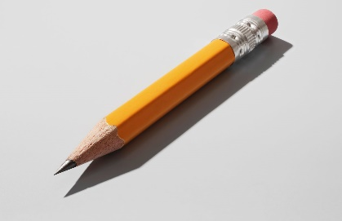
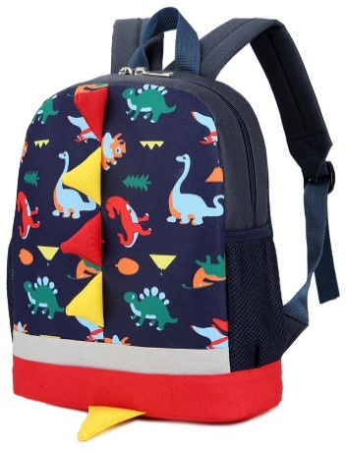
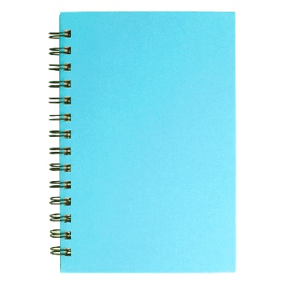
اسم المادّة | الكتلة (كغم) | الوزن على الأرض (نيوتن) = الكتلة * 10
قلم رصاص | 0.05
دفتر | 0.3
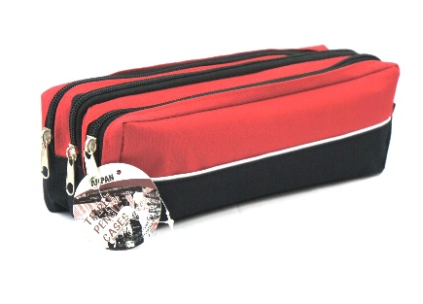
ممحاة | 0.02
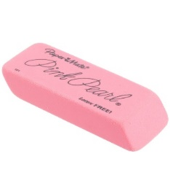
حقيبة | 4
مقلمة | 0.5

حجم جسم غير منظم
الهدف: استخدام برنامج Microsoft Excel، لتوظيف بعضًا من العمليّات الحسابيّة.

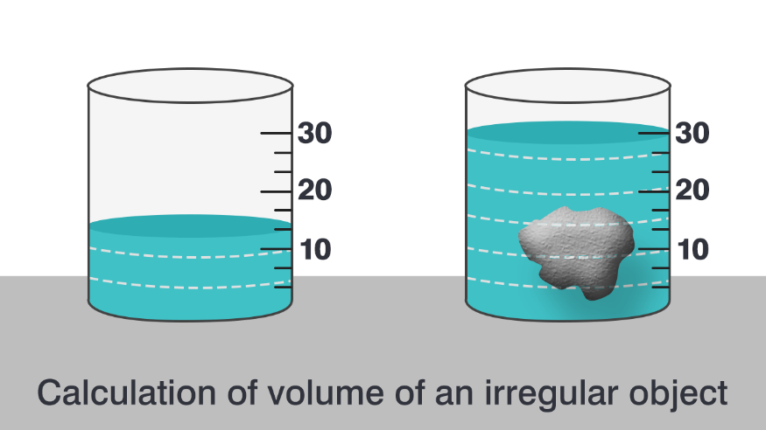
حجم السائل بدون الحجر(مللتر) | حجم السائل مع الحجر (مللتر) | حجم الحجر (سم3)
130 | 155
180 | 220
100 | 110
200 | 250
10 | 30

